md-4-mw-0.03-cr-gini-rs-999
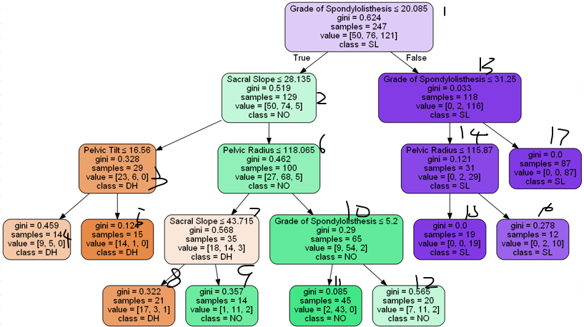
 |  |  | DH | DH |  |  | DH | NO |  | NO | NO |  |  | SL | SL | SL
Node1 | Node2 | Node3 | Node4 | Node5 | Node6 | Node7 | Node8 | Node9 | Node10 | Node11 | Node12 | Node13 | Node14 | Node15 | Node16 | Node17 | Result | Original | Model Result | Match
1 | 1 | 1 | 1 | 0 | 0 | 0 | 0 | 0 | 0 | 0 | 0 | 0 | 0 | 0 | 0 | 0 | 1 | NO | DH | FALSE
1 | 1 | 0 | 0 | 0 | 1 | 1 | 1 | 0 | 0 | 0 | 0 | 0 | 0 | 0 | 0 | 0 | 1 | NO | DH | FALSE
1 | 1 | 0 | 0 | 0 | 1 | 1 | 0 | 1 | 0 | 0 | 0 | 0 | 0 | 0 | 0 | 0 | 0 | DH | NO | FALSE
1 | 1 | 1 | 0 | 1 | 0 | 0 | 0 | 0 | 0 | 0 | 0 | 0 | 0 | 0 | 0 | 0 | 1 | NO | DH | FALSE
1 | 1 | 0 | 0 | 0 | 1 | 1 | 1 | 0 | 0 | 0 | 0 | 0 | 0 | 0 | 0 | 0 | 1 | NO | DH | FALSE
1 | 1 | 1 | 0 | 1 | 0 | 0 | 0 | 0 | 0 | 0 | 0 | 0 | 0 | 0 | 0 | 0 | 1 | NO | DH | FALSE
1 | 1 | 0 | 0 | 0 | 1 | 1 | 1 | 0 | 0 | 0 | 0 | 0 | 0 | 0 | 0 | 0 | 1 | NO | DH | FALSE
1 | 1 | 0 | 0 | 0 | 1 | 1 | 1 | 0 | 0 | 0 | 0 | 0 | 0 | 0 | 0 | 0 | 1 | NO | DH | FALSE
1 | 1 | 0 | 0 | 0 | 1 | 1 | 1 | 0 | 0 | 0 | 0 | 0 | 0 | 0 | 0 | 0 | 1 | NO | DH | FALSE
1 | 1 | 0 | 0 | 0 | 1 | 1 | 1 | 0 | 0 | 0 | 0 | 0 | 0 | 0 | 0 | 0 | 1 | NO | DH | FALSE

